상품제안서
[액센] BS52 LED 탁상시계 고속무선충전 블루투스스피커 | 상품코드: F31217

 |  |  |  |  |  |  | 02-412-0044 | www.easy1.co.kr
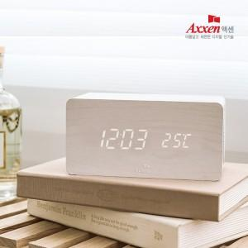

【상세/제작정보】 | <b>* 배송비- 1박스입수수량: 20개 / 4,000원별도</b><p><b>&nbsp;</b></p>

【인쇄/포장옵션】 | 풀칼라 / 포장지포장

【공급단가】 | 수량 | 50~ | 100~ | 500~ | 1,000~ | 2,000~
*VAT별도 | 단가 | 22,000원 | 21,300원 | 20,000원 | 19,600원 | 19,500원

【상품 URL】 | https://easy1.co.kr:443/src/goods_detail.php?gdno=31217

